Layout Screen
Detail Design | Project | ASOFT - ERP.NET | ID Screen | CF0058 | Created By | Tố Oanh | Updated By
 | Module | ASOFT - CI | Name Screen | Cập nhật mặt hàng | Created Date | 2010-10-12 | Updated Date

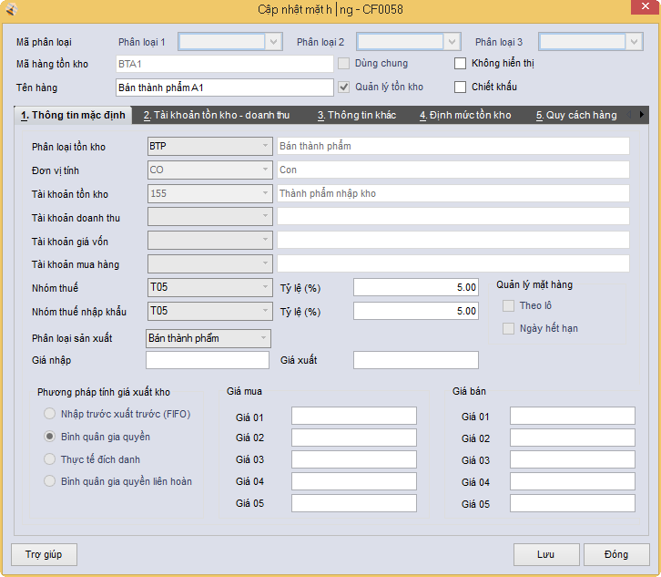
Layout |  |  |  |  |  |  | Overview
 |  |  |  |  |  |  | Sử dụng màn hình này để: - Thêm, sửa, xem, kế thừa mặt hàng

 |  |  |  |  |  |  | Flow Screen
 |  |  |  |  |  |  | Từ màn hình Danh mục mặt hàng (CF0050) chọn Thêm/ sửa/ xem/ kế thừa

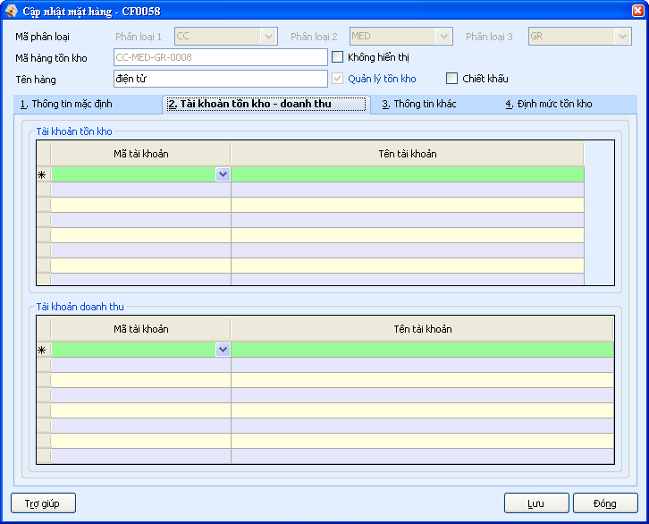
50
51
52
53
54
55
49

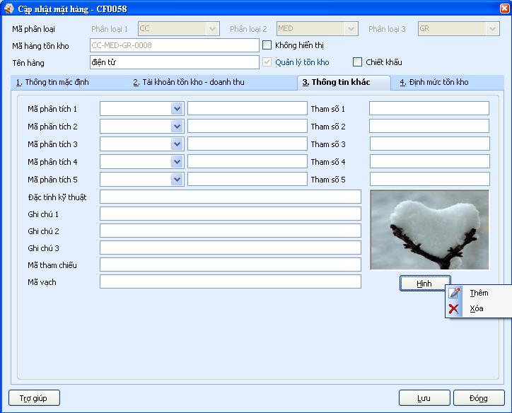
56
57
58
59
60
61
62
63
64
65
66
67
68
69
70
71
72
73
74
75
76
77
78
79
80
81

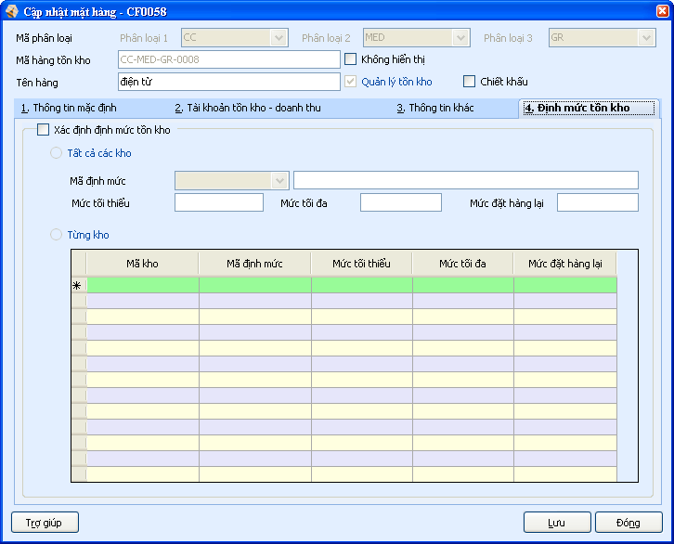
82
83
84
90
85
86
88
89
87
91
92
93
94
95
96
97
98

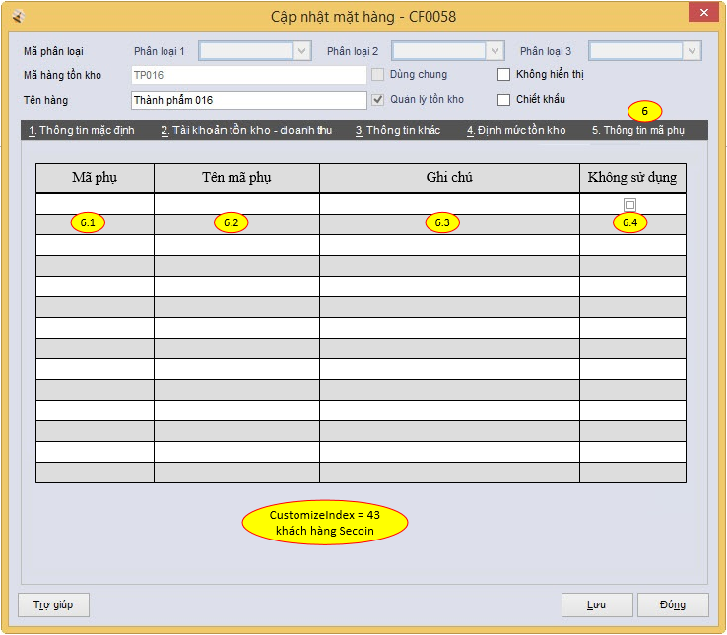

IsMinQuantity

ReSalesAccountID

GridQC

QCList

GridPA

